Лист1
ID | Проверка | Результат | Комментарии
1. | Стрельба
1.1 | Проверка возможности осуществить выстрел при спуске курка
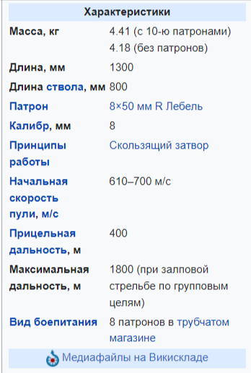
1.2 | Проверить, что количество патронов уменьшается на 1 после каждого выстрела
1.3 | Проверить, что выстрел может быть только одиночным
1.4 | Проверка невозможности осуществить выстрел при 0 патронов
1.5 | Проверка невозможности осуществить выстрел когда винтовка находится на предохранителе
1.6 | Проверить, что выстрелы из винтовки по существам наносят им урон
1.7 | Проверить, что выстрелы из винтовки по текстурам оставляют на них следы
1.8 | Проверить, что выстрелы из винтовки простреливают тонкие стены
1.9 | Проверка невозможности осуществить выстрел повторно без наличия патрона в патроноприемнике
1.10 | Проверить, что подача патрона в патроноприемник из магазина осуществляется посредством передергивания скользящего затвора
1.11 | Проверить возможность убивать существа с одного выстрела в голову
1.12 | Проверить возможность стрельбы от бедра
1.13 | Проверить возможность стрельбы от плеча
1.14 | Проверить работоспособность функции Virtual stock с винтовкой Лебеля
1.15 | Проверить работоспособность регулировки частоты заклинивания оружия с винтовкой Лебеля
1.16 | Проверить возможность использовать винтовку с главной правой рукой
1.17 | Проверить возможность использовать винтовку с главной левой рукой
1.18 | Проверить возможность осуществлять стрельбу в положении стоя
1.19 | Проверить возможность осуществлять стрельбу в положении сидя
1.20 | Проверить возможность осуществлять стрельбу в положении лежа
2. | Перемещение
2.1 | Проверить возможность взять винтовку в руки
2.2 | Проверить возможность выпустить винтовку из рук
2.3 | Проверить возможность разместить винтовку за правым плечом
2.4 | Проверить возможность разместить винтовку в левый отсек рюкзака
3. | Боеприпасы
3.1 | Проверка возможности проверять наличие патрона в патроннике
3.2 | Проверить, что максимальная вместимость боеприпасов винтовки - 10
3.3 | Проверить, что процесс пополнения магазина происходит по одному патрону
3.4 | Проверить, что к винтовке подходят только боеприпасы 8х50мм
3.5 | Проверить невозможность зарядить винтовку отличными от 8х50мм боеприпасами
4. | Взаимодействие с магазином
4.1 | Проверить возможность установки оптического прицела на винтовку Лебеля
4.2 | Проверить возможность установки глушителя
4.3 | Проверить возможность установки лазерного блока
4.4 | Проверить невозможность установки подствольного гранатомёта
4.5 | Проверить возможность установки штык-ножа
4.6 | Проверить возможность покупки винтовки в терминале "Искра" при 3 Security level
4.7 | Проверить возможность продажи винтовки в терминале "Искра"
5. | Панель информации
5.1 | Проверить возможность вызова панели информации для винтовки Лебеля
5.2 | Проверить корректность отображения названия винтовки "Lebel M1886"
5.3 | Проверить описание винтовки в окне информации на соответствие действительности |  | https://ru.wikipedia.org/wiki/Lebel_M1886
6. | Характеристики
6.1 | Проверить, что вес винтовки с 10-ю патронами составляет 4.41кг
6.2 | Проверить, что тип калибра 8мм
6.3 | Проверить, что прицельная дальность составляет 400м
6.4 | Проверить, что урон выстрела из винтовки варьируется по типам используемых боеприпасов
7. | Уход за винтовкой
7.1 | Проверить, что состояние винтовки ухудшается по мере ее использования
7.2 | Проверить, что винтовка чаще клинит, если она в плохом состоянии
7.3 | Проверить, что цвет строки состояния винтовки изменяется после ремонта
7.4 | Проверить, что прогресс строки состояния винтовки увеличивается после ремонта
7.5 | Проверить, что голубая полоса состояния заполняется после ремонта шомполом и бумагой
7.6 | Проверить, что жёлтая полоса может стать голубой после ремонта с вд40 и зубной щеткой
7.7 | Проверить, что оружие с красной полосой состояния, можно починить в спецвагоне UNPC
8. | Внешний вид
8.1 | Проверить, что дизайн винтовки соответствует винтажному стилю
8.2 | Проверить, что конструкция винтовки оснащена неотъемным подствольным трубчатым магазином
8.3 | Проверить, что контрукция винтовки оснащена продольно-скользящим затвором
8.4 | Проверить, что конструкция ствола винтовки оснащена четырьмя левосторонними нарезами
8.5 | Проверить, что контрукция винтовки оснащена двухсоставной деревянной ложей
9. | Анимация
9.1 | Проверка наличия анимации дымка из дула после выстрела
9.2 | Проверка наличия анимации огня из дула во время выстрела
9.3 | Проверка наличия анимация отдачи оружия во время выстрела
9.4 | Проверка наличия анимации вылета гильзы после выстрела при передергивании затвора
10. | Звуки
10.1 | Проверить, что издается звук вставки патронов
10.2 | Проверить, что издается звук открытия затвора
10.3 | Проверить, что издается звук закрытия затвора
10.4 | Проверить, что издается звук выстрела
10.5 | Проверить, что издается звук вылета гильзы
10.6 | Проверить, что звук выстрела привлекает внимание существ

